箱贴
Factory name (工厂名称) | 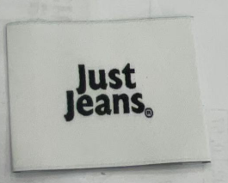 （在此贴实样图片）
PO. Number(订单号) | S25040576 | JUSTJEANS
Style Code.(款号) | 173372
Product Code.(产品编号) | JJW-WL003-EF JUSTJEANS | Carton No.(箱号):
Inner Packages(包装方式） | pcs/bundle | 1/1
SIZE/qty (尺码/数量) | 5243
Carton Dimension（箱规） | 35*25*25 | Country of Origin：
Gross Weight（毛重） | 4.5KG | Made In China
Net Weight（净重） | 4KG
Remark（备注）

